CRONOGRAMA
CRONOGRAMA ACTUAL |  |  |  |  |  |  |  |  |  |  |  |  |  |  |  |  |  |  | CRONOGRAMA PROPUESTO

No. |  | ACTIVIDAD | RESPONSABLE | 1 | 2 | 3 | 4 | 5 | 6 | 7 | 8 | 9 | 10 | 11 | 12 | 13 | 14 | 15 | No. |  | ACTIVIDAD | RESPONSABLE | 1 | 2 | 3 | 4 | 5 | 6
1 | Llegada del cliente Potencial a Castelán |  | Recepción |  |  |  |  |  |  |  |  |  |  |  |  |  |  |  | 1 | Llegada del cliente Potencial a Castelán |  | Recepción
 | a. | Puede ser con cita o sin cita | Recepción |  |  |  |  |  |  |  |  |  |  |  |  |  |  |  |  | a. | Puede ser con cita o sin cita | Recepción
2 | Atención al cliente |  | Contador disponible en el momento ó Ing. Nelly |  |  |  |  |  |  |  |  |  |  |  |  |  |  |  | 2 | Atención al cliente |  | Contador disponible en el momento ó Ing. Nelly
 | a. | Se pide al cliente que nos haga saber sus necesidades |  |  |  |  |  |  |  |  |  |  |  |  |  |  |  |  |  | a. | Se pide al cliente que nos haga saber sus necesidades
 | b. | Análisis de requerimientos del cliente |  |  |  |  |  |  |  |  |  |  |  |  |  |  |  |  |  | b. | Análisis de requerimientos del cliente
 | c. | Se toma nota de los datos del cliente e información para clasificarlo |  |  |  |  |  |  |  |  |  |  |  |  |  |  |  |  |  | c. | Pedir al contribuyente datos generales e información para clasficarlo | Contador disponible en el momento ó Ing. Nelly ó contabilidad
 | d. | Clasificar al cliente |  |  |  |  |  |  |  |  |  |  |  |  |  |  |  |  |  | d. | Clasificar al cliente
 | e. | Se estima el precio con base a tabuladores y Clasificación del Cliente |  |  |  |  |  |  |  |  |  |  |  |  |  |  |  |  |  | e. | Se estima el precio con base a tabuladores y Clasificación del Cliente | Contador disponible en el momento ó Ing. Nelly
 | f. | Se avisa al cliente los documentos necesarios en caso de contratar nuestros servicios |  |  |  |  |  |  |  |  |  |  |  |  |  |  |  |  | 3 | Propuesta economica y ERP
 | g. | Se determina que área estará a cargo del cliente en caso de firmar. | Clasificador de Clientes |  |  |  |  |  |  |  |  |  |  |  |  |  |  |  |  | a. | Dar de alta al cliente en ERP con estatus de "Prospecto" | Contador / Administración
3 | Generar Propuesta económica |  | Administración/Tesoreria |  |  |  |  |  |  |  |  |  |  |  |  |  |  |  |  | b. | Se define la linea a la que va a pertenecer el cliente en dado caso de firmar | Clasificador de Clientes
 | a. | Se avisa a administración que se debe generar y enviar una propuesta económica. | El contador debe avisar |  |  |  |  |  |  |  |  |  |  |  |  |  |  |  |  | c. | Con los datos del contribuyente llenar la plantilla de la propuesta económica | Administración
 | b. | Se le hace llegar los datos del contribuyente a administración para poder elaborar la propuesta económica. | Administración |  |  |  |  |  |  |  |  |  |  |  |  |  |  |  |  | d. | Seleccionar el o los servicios que requiere el cliente | Administración / Contador
 | c. | Se envía la propuesta económica al cliente | Administración |  |  |  |  |  |  |  |  |  |  |  |  |  |  |  |  | e. | Generar la propuesta económica | ERP
4 | Entrega de Propuesta (s) económica (s) |  | Administración |  |  |  |  |  |  |  |  |  |  |  |  |  |  |  |  | f. | Enviar vía WhatsApp y/o correo electrónico la propuesta
 | a. | Se debe esperar la respuesta del cliente | Cliente |  |  |  |  |  |  |  |  |  |  |  |  |  |  |  | 4 | Esperar a que el cliente firme la propuesta |  | Cliente
5 | Propuesta Firmada |  | Cliente |  |  |  |  |  |  |  |  |  |  |  |  |  |  |  | 5 | En cuanto firme la propuesta económica cambiar estatus del cliente en ERP a activo |  | Contador
 | a. | Se envía la carta de bienvenida al cliente. | Administración |  |  |  |  |  |  |  |  |  |  |  |  |  |  |  |  | a. | El ERP enviara alerta a cada área involucrada en el servicio al cliente especificando que hay un cliente nuevo (Recepción, Shared Services, Línea encargada, Sistemas, Cobranza, etc.) | ERP / Contadores
 | b. | Se avisa a todas las áreas involucradas que hay un cliente nuevo (Shared Services, Línea encargada, Recepción, Cobranza, Sistemas, etc.) | Administración |  |  |  |  |  |  |  |  |  |  |  |  |  |  |  |  | b. | Se enviará la carta de bienvenida al cliente | ERP / Administración
6 | Entrega de documentos |  | Contador |  |  |  |  |  |  |  |  |  |  |  |  |  |  |  |  | c. | Se dará de alta al Cliente en el CRM, le llegará su usuario y contraseña vía WhatsApp y/o correo | ERP
 | a. | Se le hace llegar al cliente los canales por los cuales puede hacernos llegar su documentación | Contador |  |  |  |  |  |  |  |  |  |  |  |  |  |  |  |  | d. | El contador deberá llenar los campos faltantes de su cliente en el ERP: Como sus actividades con sus respectivos porcentajes, el apartado de contactos, entre otros | Contador
 | b. | El cliente puede entregar su documentación de forma presencial. | Cliente |  |  |  |  |  |  |  |  |  |  |  |  |  |  |  | 6 | El cliente tiene acceso al CRM
 | c. | Esperar a que el cliente nos haga llegar su documentación | Cliente |  |  |  |  |  |  |  |  |  |  |  |  |  |  |  |  | a. | El cliente encontrara una guía de uso de la plataforma | Marketing / CRM
 | d. | Los documentos enviados por el cliente son cargados y almacenados en la T para su uso y consulta | Contador |  |  |  |  |  |  |  |  |  |  |  |  |  |  |  |  | b. | El cliente podra cargar sus documentos de expediente fiscal | Cliente
7 | El contador dispondrá de la documentación para poder brindar el servicio al cliente |  | Contador |  |  |  |  |  |  |  |  |  |  |  |  |  |  |  |  | c. | En caso de no poder cargar sus documentos, los podrá hacer llegar a su contador asignado y este deberá cargarlos en el ERP, junto con el archivo digital y Propuesta Económica firmada | Cliente/Contador
 | a. | Dar seguimiento al cliente | Contador |  |  |  |  |  |  |  |  |  |  |  |  |  |  |  | 7 | El contador dispondrá de la documentación para poder brindar el servicio al cliente |  | Contador
 |  |  |  |  |  |  |  |  |  |  |  |  |  |  |  |  |  |  |  | a. | Dar seguimiento al cliente | Contador
VS
 | PROCESO DE 15 DÍAS |  |  |  |  |  |  |  |  |  |  |  |  |  |  |  |  |  |  | PROCESO DE 6 DÍAS MÁX.

DIAGRAMA DE PROCESO
DIAGRAMA DE FLUJO DE PROCESO

CLIENTE NUEVO

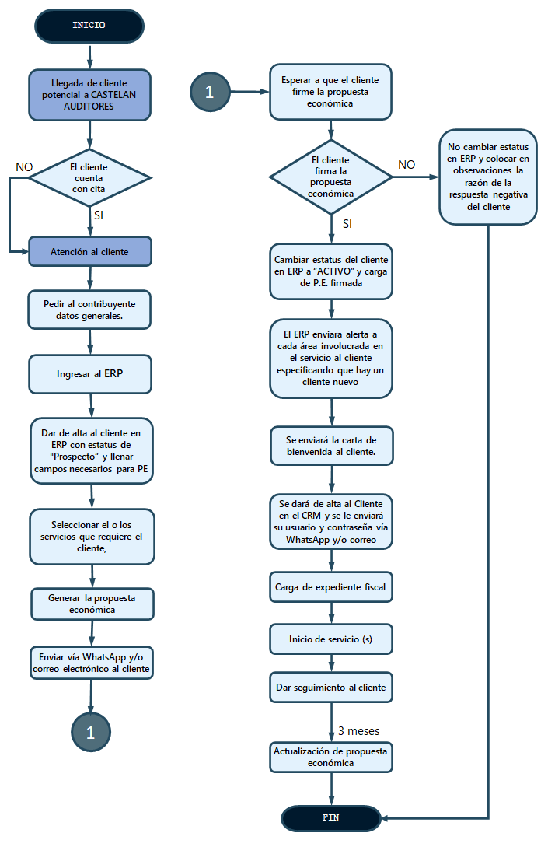
 | El proceso propuesto consta de los siguientes puntos explicados de forma en la que el ERP funcionaría para dar un mejor resultado

 |  |  |  |  | ADMINISTRACIÓN

 |  | CONTADOR DISPONIBLE EN EL MOMENTO Ó ING. NELLY

 |  |  |  |  | ERP

 |  | AMINISTRACIÓN

 |  |  | MATRIZ DE SERVICIOS

 |  |  |  |  | CLIENTE / CONTADOR

 |  |  | PROPUESTA

 |  | ERP |  |  | CONTADOR

Se envía:
P.E. base + Una propuesta económica por servicio requerido
 |  |  |  | ACTUALIZACIÓN

 |  |  |  | ADMINISTRACIÓN / ERP

ACTUALIZACIÓN DE PROPUESTA
DIAGRAMA DE FLUJO DE PROCESO

ACTUALIZACIÓN DE PE

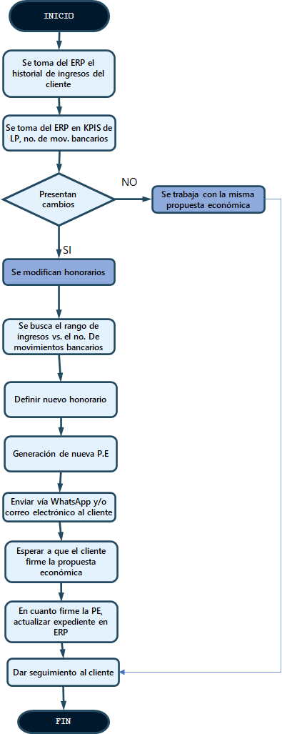
 | Después de 3 meses de trabar el servicio al cliente se debe realizar una revisión de la propuesta económica para verificar si se respeta el honorario establecido o debido a algún incremento o disminución, ya sea en los ingresos o movimientos bancarios mensuales, se deba recalcular y actualizar en la propuesta.

 |  | CÁLCULO

